Grafiek
max. luchtlekverliezen
 | klasse B |  | klasse C |  | klasse D |  | meetwaarde(n)
0.28 | 200 | 0.094 | 200 | 0.031 | 200 | 0.105 | 500
0.80 | 1000 | 0.267 | 1000 | 0.089 | 1000 | 0.218 | 1000
0.93 | 1250 | 0.309 | 1250 | 0.103 | 1250 | 0.000
 | 1500 | 0.348 | 1500 | 0.116 | 1500 | 0.000
 | 2000 | 0.420 | 2000 | 0.140 | 2000 | 0.000 | 500

Opmerking: | Voorbeeld: Als de meetpunten niet parallel liggen aan de C- of D-lijn, wat is daarvan de reden?
 | x
 | x
 | x
 | x
 | x
 | x
 | x

Opmeetmethodiek
Rechthoekig (Hoofdstuk 6 Kwaliteitshandboek)

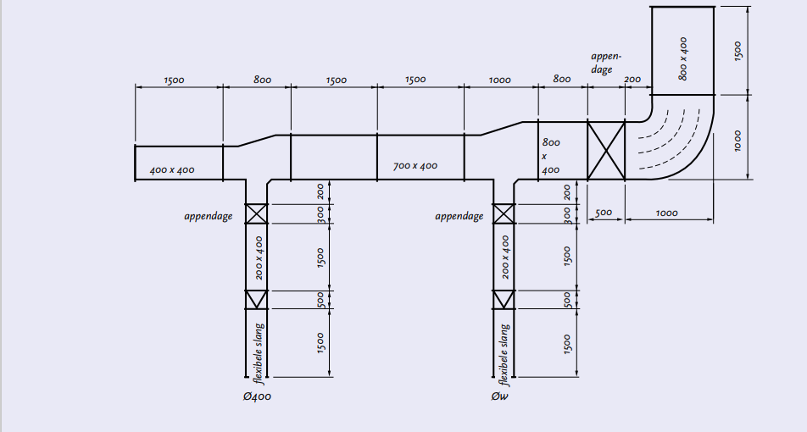

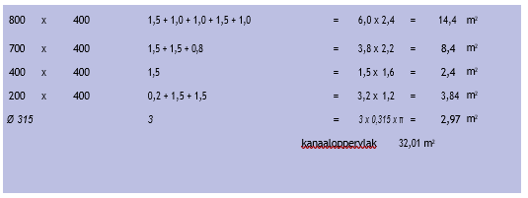

Klein Rond (Hoofdstuk 6 Kwaliteitshandboek)
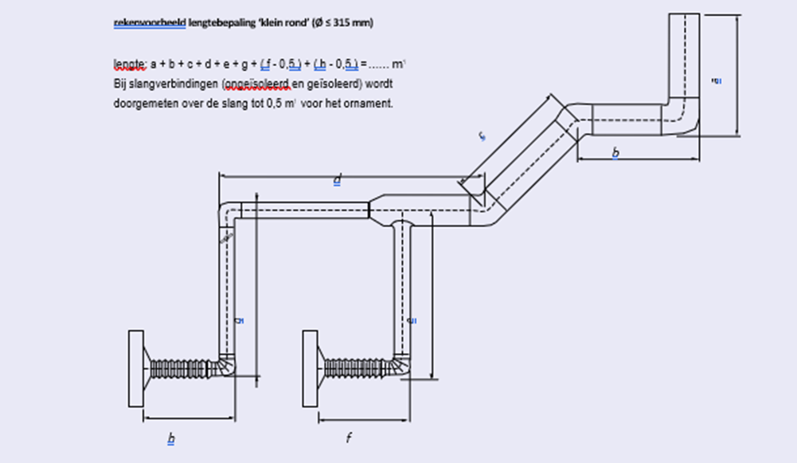

Groot Rond (Hoofdstuk 6 Kwaliteitshandboek)

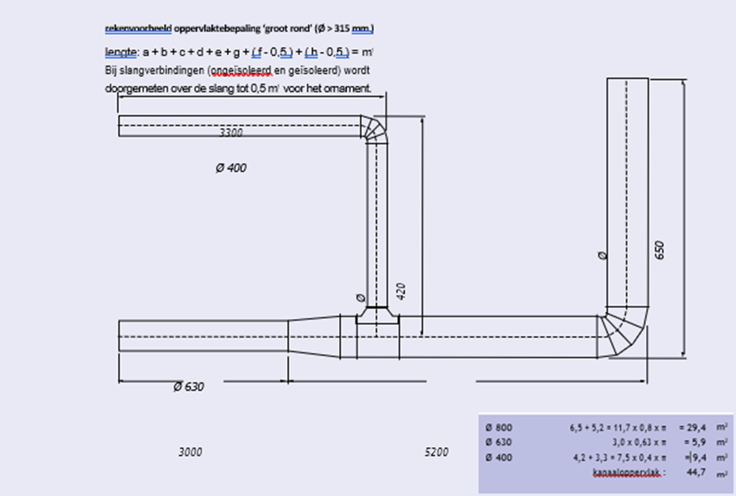

Maatschets bochten
